整体架构
Asp.Net MVC5 @ IIS8 Aliyun
MongoDB
Single Instance
(Local)
Qiniu
Clody Storage
七牛存储
博客中的图片资源（原图）保存在七牛云存储中。
MongoDB
MongoDB
博客数据 Port:28030
压缩过的图片资源 Port:28031
ElasticSearch
ElasticSearch
全文检索，中文分词。暂时仅仅对于标题进行索引

Qiniu
Clody Storage

ElasticSearch
(Local)

MongoDB：3.2.4
ElasticSerach:2.2.1
Windows:Win2008
PDF：Spire.Pdf(Free)

Qiniu
Clody Storage
MongoDB
GridFile System
Local FileSystem
原图
缩略图
原图
缩略图
方案一
方案二
外部资源 10G以上收费
内部资源 对于内存影响大
内部资源 访问速度慢
原图
缩略图
方案三
（实际使用）

ElasticSearch
Step1

 | 下载最新版的ElasticSearch软件

 | https://www.elastic.co/downloads/elasticsearch

Step2
 | 解压软件包

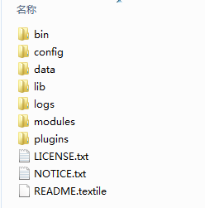

Step3
 | 下载 IK 分词插件

 | https://github.com/medcl/elasticsearch-analysis-ik

Step4
 | 使用Java工具，（Eclipse）编译源代码

